1fn
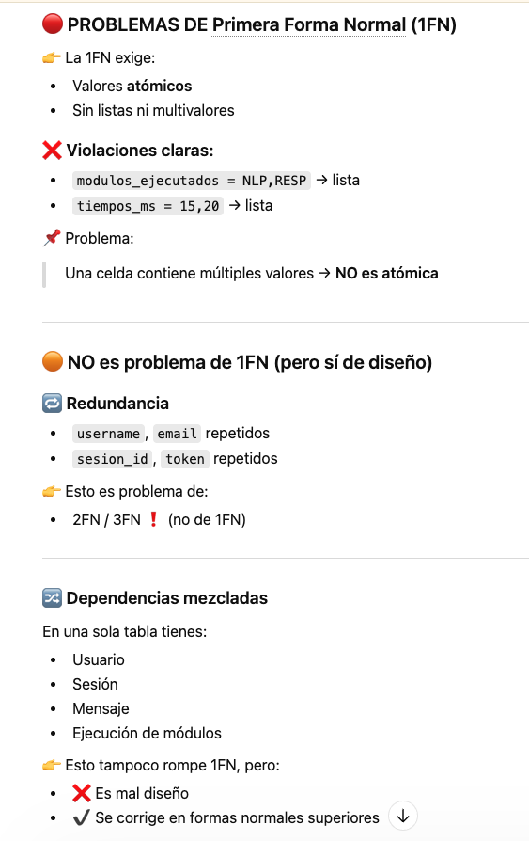
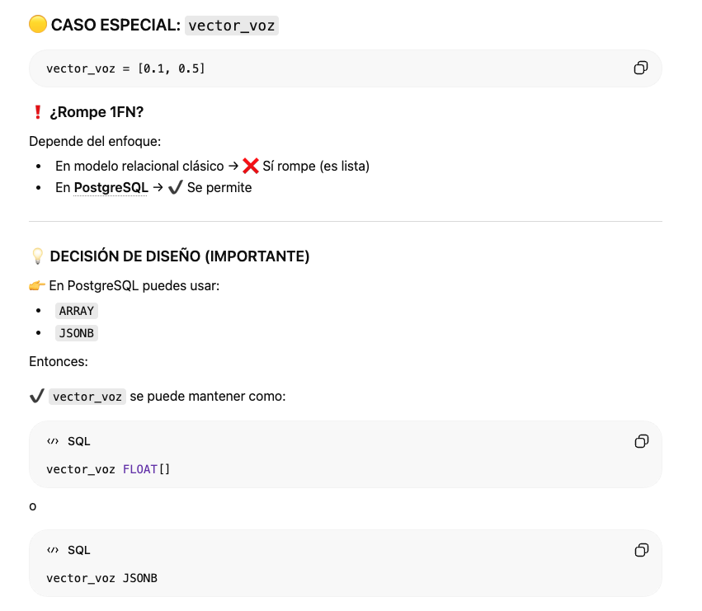

🔴 0. TABLA INICIAL (TOTALMENTE DESNORMALIZADA)
👉 Error típico: guardar todo en una sola tabla
❌ Tabla: interacciones_raw

usuario_id | username | email | palabra_magica | vector_voz | sesion_id | token | canal | mensaje_id | contenido | modalidad | modulos_ejecutados | tiempos_ms
1 | ana | ana@email.com | aletza | [0.1,0.5] | 101 | tk123 | telegram | 1 | Hola | audio | NLP,RESP | 15,20
1 | ana | ana@email.com | aletza | [0.1,0.5] | 101 | tk123 | telegram | 2 | Clima | texto | NLP | 18
2 | luis | luis@email.com | aletza | [0.3,0.7] | 102 | tk124 | web | 3 | Hola | texto | NLP,RESP | 10,12

usuario_id | username | email | palabra_magica | vector_voz | sesion_id | token | canal | mensaje_id | contenido | modalidad | modulos_ejecutados | tiempos_ms
1 | ana | ana@email.com | aletza | [0.1,0.5] | 101 | tk123 | telegram | 1 | Hola | audio | NLP,RESP | 15,20
1 | ana | ana@email.com | aletza | [0.1,0.5] | 101 | tk123 | telegram | 2 | Clima | texto | NLP | 18
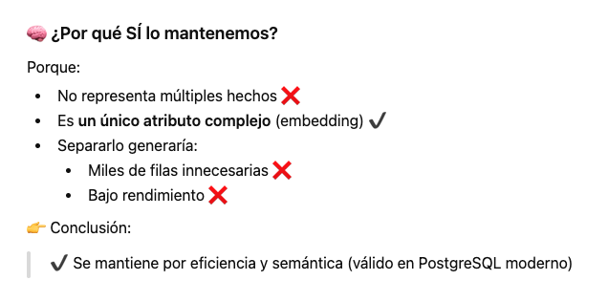
2 | luis | luis@email.com | aletza | [0.3,0.7] | 102 | tk124 | web | 3 | Hola | texto | NLP,RESP | 10,12

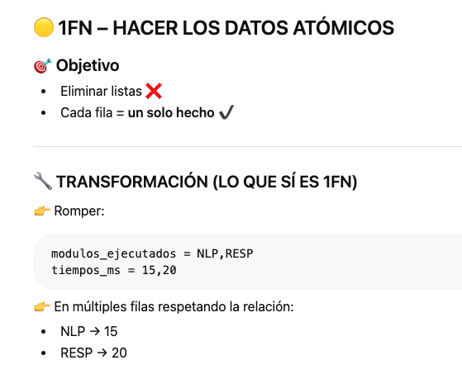
 |  |  |  | 1FN (Primera Forma Normal)

usuario_id | username | email | palabra_magica | vector_voz | sesion_id | token | canal | mensaje_id | contenido | modalidad | modulo | tiempo_ms
1 | ana | ana@email.com | aletza | [0.1,0.5] | 101 | tk123 | telegram | 1 | Hola | audio | NLP | 15
1 | ana | ana@email.com | aletza | [0.1,0.5] | 101 | tk123 | telegram | 1 | Hola | audio | RESP | 20
1 | ana | ana@email.com | aletza | [0.1,0.5] | 101 | tk123 | telegram | 2 | Clima | texto | NLP | 18
2 | luis | luis@email.com | aletza | [0.3,0.7] | 102 | tk124 | web | 3 | Hola | texto | NLP | 10
2 | luis | luis@email.com | aletza | [0.3,0.7] | 102 | tk124 | web | 3 | Hola | texto | RESP | 12

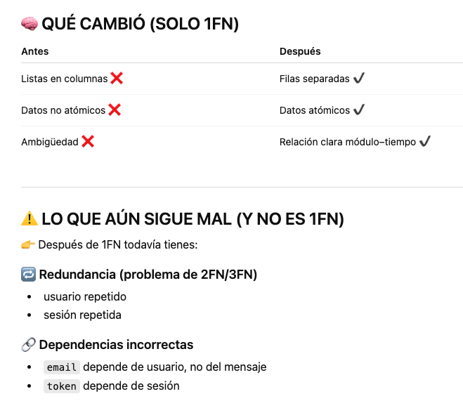

 | 1fn

2fn
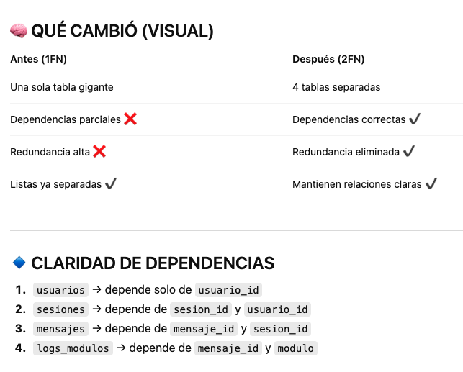
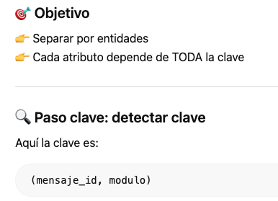
🟡 PARTIMOS DE 1FN
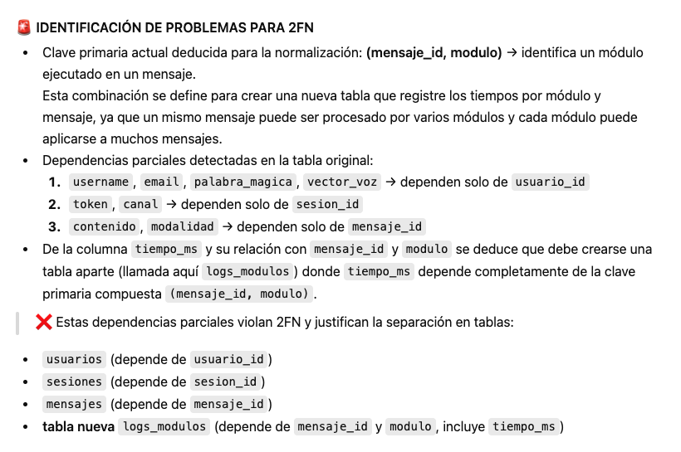
Tabla 1FN (interacciones_1fn) con datos de ejemplo:

usuario_id | username | email | palabra_magica | vector_voz | sesion_id | token | canal | mensaje_id | contenido | modalidad | modulo | tiempo_ms
1 | ana | ana@email.com | aletza | [0.1,0.5] | 101 | tk123 | telegram | 1 | Hola | audio | NLP | 15
1 | ana | ana@email.com | aletza | [0.1,0.5] | 101 | tk123 | telegram | 1 | Hola | audio | RESP | 20
1 | ana | ana@email.com | aletza | [0.1,0.5] | 101 | tk123 | telegram | 2 | Clima | texto | NLP | 18
2 | luis | luis@email.com | aletza | [0.3,0.7] | 102 | tk124 | web | 3 | Hola | texto | NLP | 10
2 | luis | luis@email.com | aletza | [0.3,0.7] | 102 | tk124 | web | 3 | Hola | texto | RESP | 12

usuario_id | username | email | palabra_magica | vector_voz | sesion_id | token | canal | mensaje_id | contenido | modalidad | modulo | tiempo_ms
1 | ana | ana@email.com | aletza | [0.1,0.5] | 101 | tk123 | telegram | 1 | Hola | audio | NLP | 15
1 | ana | ana@email.com | aletza | [0.1,0.5] | 101 | tk123 | telegram | 1 | Hola | audio | RESP | 20
1 | ana | ana@email.com | aletza | [0.1,0.5] | 101 | tk123 | telegram | 2 | Clima | texto | NLP | 18
2 | luis | luis@email.com | aletza | [0.3,0.7] | 102 | tk124 | web | 3 | Hola | texto | NLP | 10
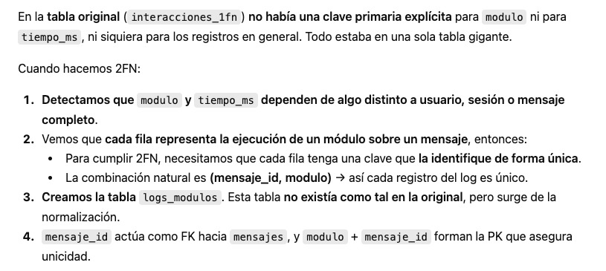
2 | luis | luis@email.com | aletza | [0.3,0.7] | 102 | tk124 | web | 3 | Hola | texto | RESP | 12

usuario_id | username | email | palabra_magica | vector_voz | sesion_id | token | canal | mensaje_id | contenido | modalidad | modulo | tiempo_ms
1 | ana | ana@email.com | aletza | [0.1,0.5] | 101 | tk123 | telegram | 1 | Hola | audio | NLP | 15
1 | ana | ana@email.com | aletza | [0.1,0.5] | 101 | tk123 | telegram | 1 | Hola | audio | RESP | 20
1 | ana | ana@email.com | aletza | [0.1,0.5] | 101 | tk123 | telegram | 2 | Clima | texto | NLP | 18
2 | luis | luis@email.com | aletza | [0.3,0.7] | 102 | tk124 | web | 3 | Hola | texto | NLP | 10
2 | luis | luis@email.com | aletza | [0.3,0.7] | 102 | tk124 | web | 3 | Hola | texto | RESP | 12

 |  |  |  |  |  |  |  | mensaje_id |  |  | modulo

 | 2FN (Segunda Forma Normal)
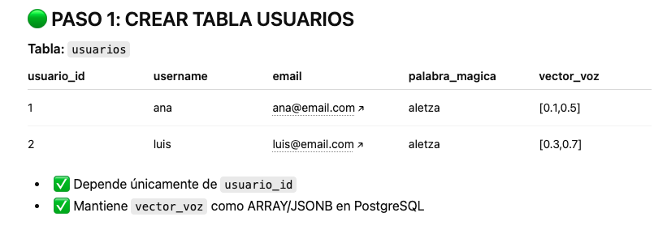
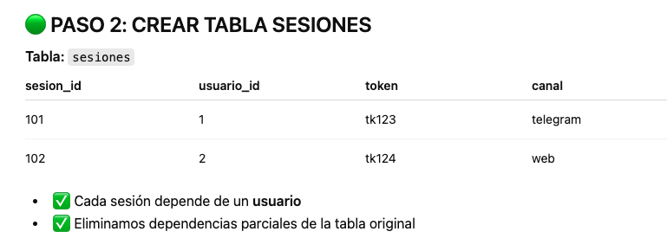

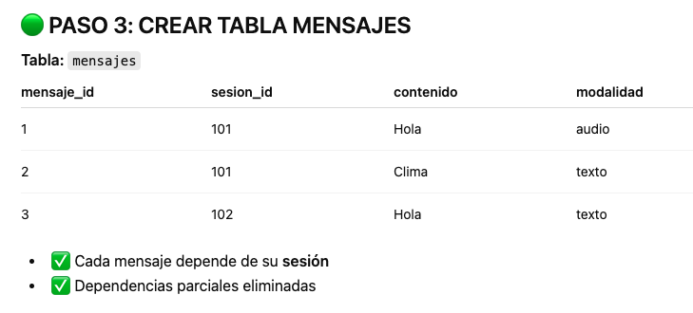

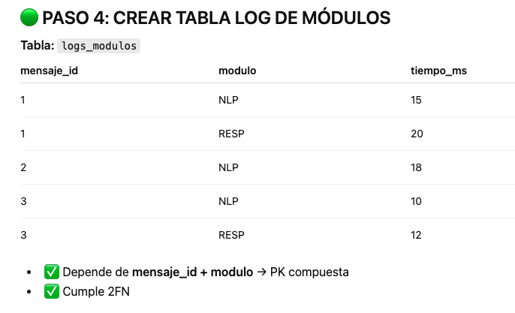

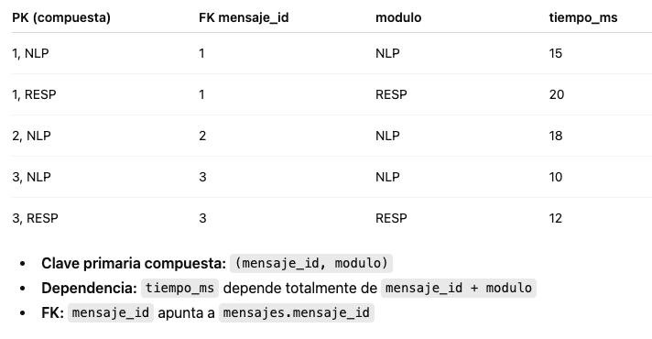

 | Por tanto:

3fn
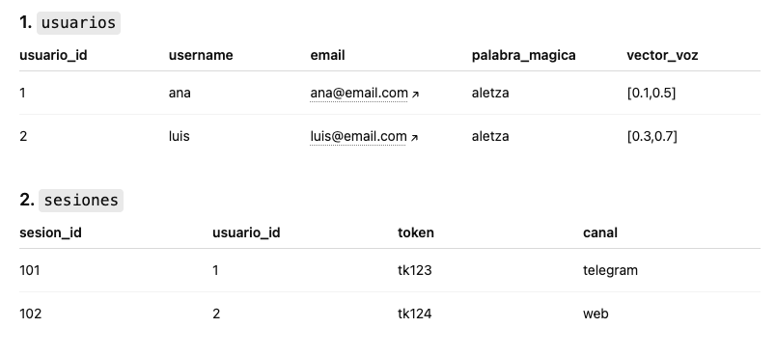

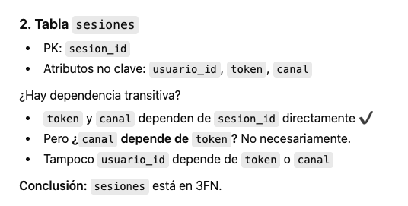

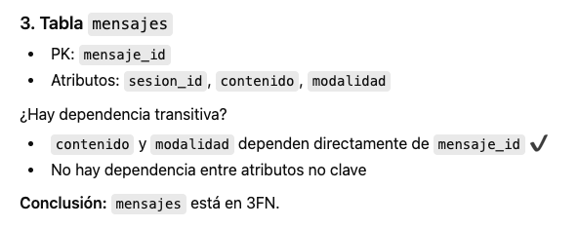
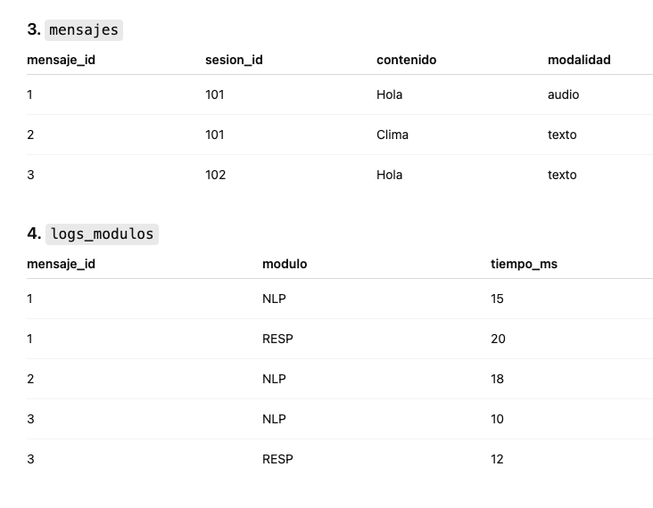

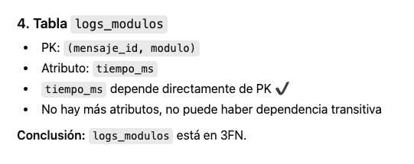

PK compuesta (mensaje_id, modulo) | tiempo_ms
1, NLP | 15
1, RESP | 20
2, NLP | 18
3, NLP | 10
3, RESP | 12

E-R
